Ex3.1 (Raw QAS)
[Ex3.1] Raw QAS (Raw Quality Attribute Scenario) 발굴
Scenario Brainstorming: 팀당 10개 내외(1인당 2건↑ 필수)의 Quality Attribute Raw 시나리오를 작성하세요.
Voting: 팀당 4개 이상의 Scenario를 선정. 단, 다양한 품질 속성(3개 이상)이 나오도록 할 것

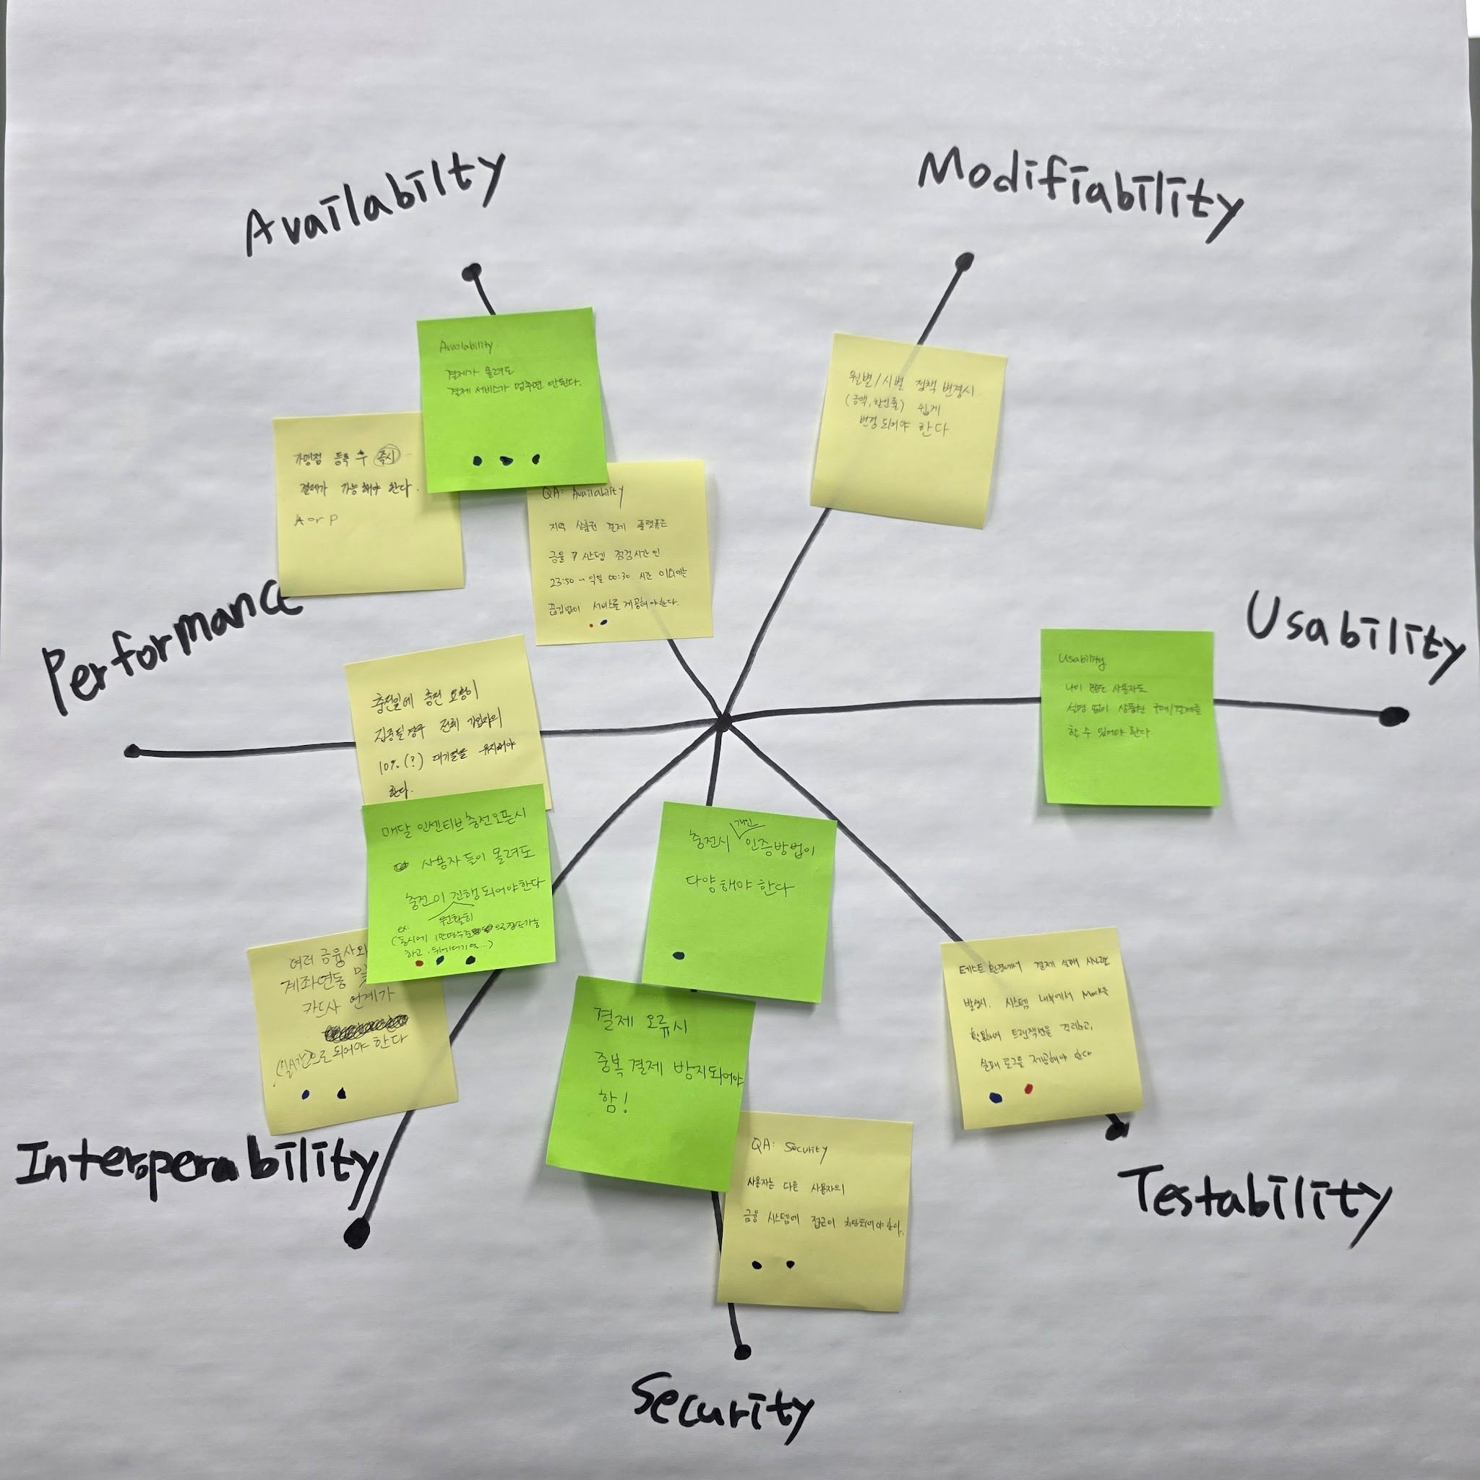
Member | Quality Attribute | Raw Quality Attribute Scenario | VOTE | 팀원2 | 팀원3 | 팀원4 | 팀원5 | 팀원6 | 팀원6
김XX | Performance |  | 4 | 1 |  | 1 | 1 |  | 1 | 팀원 1인당 2개씩 의견 작성, 3표씩 투표하여 Availability, Performance, Interoperability, Security, Testability 항목 하나씩 선정완료했습니다.
김XX |  |  | 4 | 1 | 1 |  | 1 | 1
이XX |  |  | 3 | 1 |  | 1 |  | 1
이XX |  |  | 3 | 1 |  |  | 1 | 1
박XX |  |  | 4 |  | 1 | 1 |  | 1 | 1
박XX |  |  | 2 |  |  | 1 | 1
 |  |  | 2 | 1 | 1
 |  |  | 5 |  | 1 | 1 | 1 | 1 | 1
 |  |  | 2 |  | 1 |  |  |  | 1
 |  |  | 1 |  |  |  |  |  | 1
 |  |  | . Voting: 개인별로 4~5개 항목에 Voting

